Sheet1
物料提交单
广告主
上线时间
关键词
备注
注意 | 1 栏目和描述的内容不得出现重复现象 2 链接不能有无法访问的死链 3 所有URL都必须为官网网站（即标题主URL）上的子网页；如果存在特殊情况，需申请特批通过，并予以邮件确认

Demo | 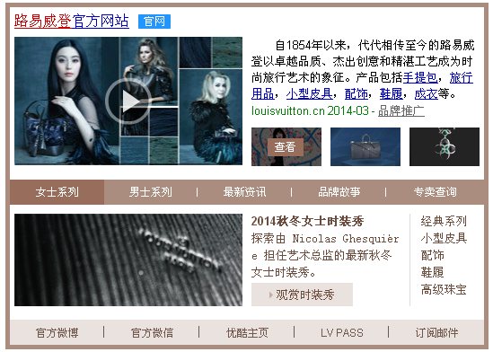 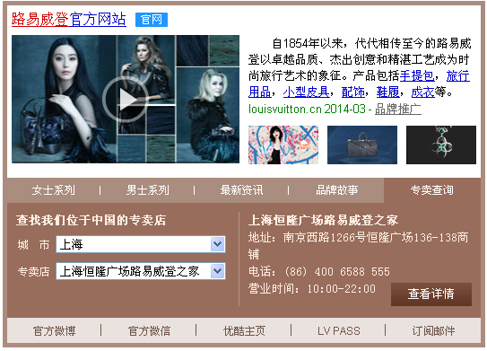 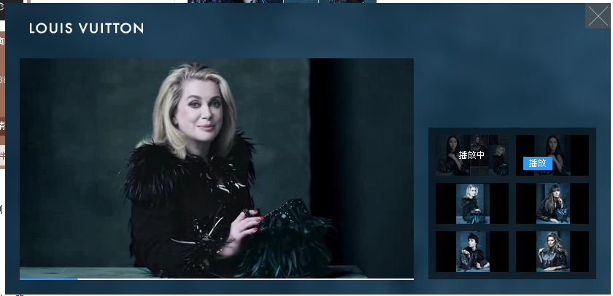 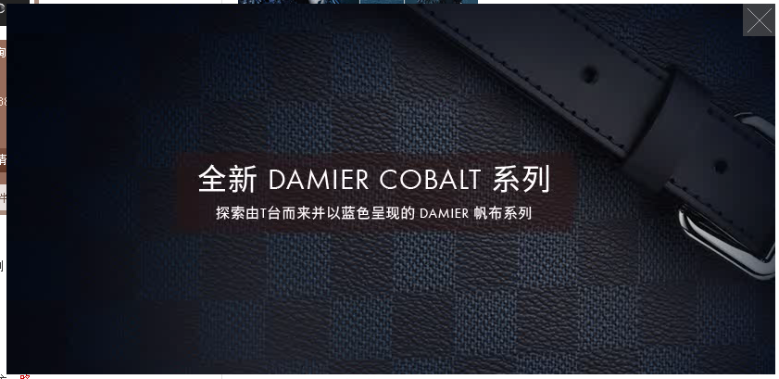 |  |  |  |  |  |  |  |  |  |  |  |  |  | 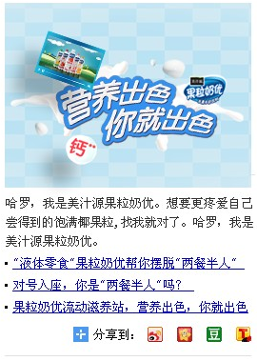

模块 | 元素 | 描述及要求 | 文字内容 |  |  |  |  |  | 指向URL
左侧视频 | 首帧图片 | 必填。格式：jpg； 尺寸：254*144；<=30K | 以附件形式另外提供；
 | 视频 | 必填。格式：flv； 尺寸：254*144；<=1M。 视频点击触发浮层，无外链 | 以附件形式另外提供；
 |  |  | 视频 |  | 视频首帧图 |  | 视频缩略图 |  | 指向URL
浮层模块 | 浮层背景 | 尺寸：830*400；格式：静态jpg；不大于50K。 带链接，指向url为255字节以内. | 以附件形式提供 |  |  |  |  |  | http://www.louisvuitton.cn/zhs-cn/stories/the-new-lockit/?campaign=sem_BaiduBrandzone_0717_Vbg
 | 浮层视频1 | 视频：必填2-6个，尺寸540*304，不大于10M，格式flv。 视频首帧图：必填2-6个，尺寸,540*304，不大于50K，格式JPG。 视频缩略图：必填2-6个，尺寸：100*56，不大于10K，格式JPG。 视频1为主视频。 | 以附件形式提供 |  |  |  |  |  | http://www.louisvuitton.cn/zhs-cn/stories/the-new-lockit/?campaign=sem_BaiduBrandzone_0717_V1
 | 浮层视频2 |  |  |  |  |  |  |  | http://www.louisvuitton.cn/zhs-cn/stories/capucines/?campaign=sem_BaiduBrandzone_0717_V2
 | 浮层视频3 |  |  |  |  |  |  |  | http://www.louisvuitton.cn/zhs-cn/women/travel/hardsided-luggage/?campaign=sem_BaiduBrandzone_0717_V3
 | 浮层视频4 |  |  |  |  |  |  |  | http://www.louisvuitton.cn/zhs-cn/stories/cruise-2015-fashion-show/?campaign=sem_BaiduBrandzone_0717_V4
 | 浮层视频5 |  |  |  |  |  |  |  | http://www.louisvuitton.cn/zhs-cn/stories/the-spirit-of-travel/?campaign=sem_BaiduBrandzone_0717_V5
 | 浮层视频6 |  |  |  |  |  |  |  | http://www.louisvuitton.cn/zhs-cn/women/shoes/?campaign=sem_BaiduBrandzone_0717_V6
 |  |  | 文字内容 |  |  |  |  |  | 指向URL
标题描述 | 标题 | 必填。最多为50个字节（25个汉字），必须包含搜索的核心词。 指向url为经过webpm审核的主跳转url，指向url为255字节以内。 | 路易威登官方网站 |  |  |  |  |  | http://www.louisvuitton.cn/?campaign=sem_BaiduBrandzone_0717_H1
 | 标题飘红词 | 标题中飘红的词，必须是专区核心词； 只能指定一个，12个以内的字节（6个汉字） | 路易威登
 | 描述 | 必填。80~146个字节(40~73个汉字) | 自1854年以来，代代相传至今的路易威登以卓越品质、杰出创意和精湛工艺成为时尚旅行艺术的象征。产品包括手提包，旅行用品，小型皮具，配饰，鞋履，成衣等。
 |  |  | 链接词1 | 链接词2 | 链接词3 | 链接词4 | 链接词5 | 链接词6 | 链接词1 URL | 链接词2 URL | 链接词3 URL | 链接词4 URL | 链接词5 URL | 链接词6 URL
 | 描述链接词 | 摘要中的链接词，每个词不超过12个字节（6个汉字） 指向url为255字节以内 | 手提包 | 旅行用品 | 小型皮具 | 配饰 | 鞋履 | 成衣 | http://www.louisvuitton.cn/zhs-cn/women/handbags/?campaign=sem_BaiduBrandzone_0717_D01 | http://www.louisvuitton.cn/zhs-cn/men/travel/?campaign=sem_BaiduBrandzone_0717_D02 | http://www.louisvuitton.cn/zhs-cn/women/small-leather-goods/?campaign=sem_BaiduBrandzone_0717_D03 | http://www.louisvuitton.cn/zhs-cn/women/accessories/?campaign=sem_BaiduBrandzone_0717_D04 | http://www.louisvuitton.cn/zhs-cn/men/shoes/spring-summer-2014/?campaign=sem_BaiduBrandzone_0717_D05 | http://www.louisvuitton.cn/zhs-cn/stories/fall-winter-collection-2014/?campaign=sem_BaiduBrandzone_0717_D06
 | 显示url | 必填。品牌专区显示的url，不带链接， 不超过20个字节。 | louisvuitton.cn
 |  |  | 文字内容 |  |  |  |  |  | 指向URL
产品图片展示 |  | 必填。3张图片； 尺寸：78*43（每张）；格式：jpg；不大于5K（每张）。 点击出浮层，浮层必填。3张flash； 尺寸：830*400（每张）；格式：swf；不大于200K（每张）。带链接，指向url为255字节以内。 | 以附件形式另外提供； |  |  |  |  |  | 浮层1 | http://www.louisvuitton.cn/zhs-cn/women/gift-inspirations/?campaign=sem_BaiduBrandzone_0717_Pic1

 |  |  |  |  |  |  |  |  | 浮层2 | http://www.louisvuitton.cn/zhs-cn/stories/small-leather-goods-summer-collection-2014/?campaign=sem_BaiduBrandzone_0717_Pic2

 |  |  |  |  |  |  |  |  | 浮层3 | http://www.louisvuitton.cn/zhs-cn/women/accessories/sunglasses/?campaign=sem_BaiduBrandzone_0717_Pic3

 |  |  | 文字内容 |  |  |  |  |  |  | 指向URL
 |  |  | Tab1 | Tab2 | Tab3 | Tab4 | Tab5 |  | Tab1 | Tab2 | Tab3 | Tab4 | Tab5
多tab 图形 展示模块 | Tab名称 | 必填，可选3~6个Tab TAB数为3时，每个TAB头1~20字节（10个汉字） TAB数为4时，每个TAB头1~16字节（8个汉字） TAB数为5时，每个TAB头1~12字节（6个汉字） TAB数为6时，每个TAB头可容纳1~8字节（4个汉字） | 最新资讯 | 女士系列 | 男士系列 | 品牌故事 | 店铺查询
 | 对应图片 | 必填 254*103，不大于15k，和Tab对应，带链接。指向url为255字节以内。格式：静态jpg | 以附件形式另外提供 |  |  |  |  |  | http://www.louisvuitton.cn/zhs-cn/homepage/?campaign=sem_BaiduBrandzone_0717_Tab1Title | http://www.louisvuitton.cn/zhs-cn/stories/the-new-lockit/?campaign=sem_BaiduBrandzone_0717_Tab2Title | http://www.louisvuitton.cn/zhs-cn/stories/men-ss15-show/?campaign=sem_BaiduBrandzone_0717_Tab3Title | http://www.louisvuitton.cn/zhs-cn/savoir-faire/savoir-faire-leather-goods/?campaign=sem_BaiduBrandzone_0717_Tab4Title
 | 对应产品标题 | 必填 2~20个字节，带链接，指向url为255字节以内。 | 全新路易威登官方网站 | 全新 Lockit 手袋 | 2015春夏男士时装秀 | 精湛工艺
 | 对应产品描述 | 必填 2~70个字节，带链接，指向url为255字节以内。 | 敬请通过台式电脑、平板电脑或手机开始体验奢华之旅。 | Michelle Williams 优雅从容诠释全新 Lockit 手袋。 | 敬请于6月26日北京时间晚上20点30分，观赏最新男士时装秀。 | 为经典精品加上姓名首字母，打造独一无二的原创作品。 |  |  |  |  |  |  |  |  | 50
 | 更多产品 | 必填 2~12个字节，带链接。示例：Demo中的“探索全新造型”，指向url为255字节以内。 | 开始浏览 | 探索此系列 | 观赏时装秀 | 了解更多详情 |  |  | http://www.louisvuitton.cn/zhs-cn/homepage/?campaign=sem_BaiduBrandzone_0717_Tab1Des | http://www.louisvuitton.cn/zhs-cn/stories/the-new-lockit/?campaign=sem_BaiduBrandzone_0717_Tab2Des | http://www.louisvuitton.cn/zhs-cn/stories/men-ss15-show/?campaign=sem_BaiduBrandzone_0717_Tab3Des | http://www.louisvuitton.cn/zhs-cn/stories/mon-monogram/?campaign=sem_BaiduBrandzone_0717_Tab4Des
 | 可选型号1 | 必填 2~10个字节，带链接，指向url为255字节以内。 | 时尚 | 手袋 | 男士箱包 | 品牌挚友 |  |  | http://www.louisvuitton.cn/zhs-cn/news/fashion/?campaign=sem_BaiduBrandzone_0717_Tab1Link1 | http://www.louisvuitton.cn/zhs-cn/stories/women-handbags/?campaign=sem_BaiduBrandzone_0717_Tab2Link1 | http://www.louisvuitton.cn/zhs-cn/men/mens-bags/?campaign=sem_BaiduBrandzone_0717_Tab3Link1 | http://www.louisvuitton.cn/zhs-cn/art/personalities/?campaign=sem_BaiduBrandzone_0717_Tab4Link1
 | 可选型号2 | 选填 2~10个字节，带链接，指向url为255字节以内。 | 艺术 | 小型皮具 | 小型皮具 | 传统风范 |  |  | http://www.louisvuitton.cn/zhs-cn/news/art/?campaign=sem_BaiduBrandzone_0717_Tab1Link2 | http://www.louisvuitton.cn/zhs-cn/women/small-leather-goods/?campaign=sem_BaiduBrandzone_0717_Tab2Link2 | http://www.louisvuitton.cn/zhs-cn/men/small-leather-goods/?campaign=sem_BaiduBrandzone_0717_Tab3Link2 | http://www.louisvuitton.cn/zhs-cn/la-maison/a-legendary-history/?campaign=sem_BaiduBrandzone_0717_Tab4Link2
 | 可选型号3 | 选填 2~10个字节，带链接，指向url为255字节以内。 | 旅行 | 配饰 | 旅行用品 | 艺术墙 |  |  | http://www.louisvuitton.cn/zhs-cn/news/travel/?campaign=sem_BaiduBrandzone_0717_Tab1Link3 | http://www.louisvuitton.cn/zhs-cn/women/accessories/?campaign=sem_BaiduBrandzone_0717_Tab2Link3 | http://www.louisvuitton.cn/zhs-cn/men/travel/?campaign=sem_BaiduBrandzone_0717_Tab3Link3 | http://www.louisvuitton.cn/zhs-cn/art/art-wall/?campaign=sem_BaiduBrandzone_0717_Tab4Link3
 | 可选型号4 | 选填 2~10个字节，带链接，指向url为255字节以内。 | 传承 | 珠宝 | 配饰 | 旅行的真谛 |  |  | http://www.louisvuitton.cn/zhs-cn/news/heritage/?campaign=sem_BaiduBrandzone_0717_Tab1Link4 | http://www.louisvuitton.cn/zhs-cn/women/fine-jewellery/?campaign=sem_BaiduBrandzone_0717_Tab2Link4 | http://www.louisvuitton.cn/zhs-cn/men/accessories/?campaign=sem_BaiduBrandzone_0717_Tab3Link4 | http://www.louisvuitton.cn/zhs-cn/stories/the-spirit-of-travel/?campaign=sem_BaiduBrandzone_0717_Tab4Link4
 | 可选型号5 | 选填 2~10个字节，带链接，指向url为255字节以内。 |  | 成衣 | 腕表 | 全球专卖店 |  |  |  | http://www.louisvuitton.cn/zhs-cn/stories/fall-winter-collection-2014/?campaign=sem_BaiduBrandzone_0717_Tab2Link5 | http://www.louisvuitton.cn/zhs-cn/men/timepieces/?campaign=sem_BaiduBrandzone_0717_Tab3Link5 | http://www.louisvuitton.cn/zhs-cn/la-maison/our-architecture/?campaign=sem_BaiduBrandzone_0717_Tab4Link5
 | 表单详情 | 必填。 不超过24个字节，带链接，指向URL为255字节以内。 示例：Demo中的“查找我们位于中国的专卖店” |  |  |  |  | 查找我们位于中国的专卖店 |  |  |  |  |  | http://www.louisvuitton.cn/zhs-cn/stores/?campaign=sem_BaiduBrandzone_0717_Tab5Title
 |  |  | Button1文字 | Button2文字 | Button3文字 | Button4文字 | Button5文字 |  | Button1 URL | Button2 URL | Button3 URL | Button4 URL | Button5 URL
Button |  | Button可选3~5个。每个button内容最多10个字节（5个汉字）。 未填满5个的，按从左到右（1~5）的顺序填充。 带链接，所有button链接不得与主链接重复，也不得指向同一结果。 指向url为255字节以内。 | 官方微博 | 优酷主页 | 订阅电子报 | 官方APP | 客服中心 |  | http://weibo.com/louisvuitton | http://tvs.youku.com/LOUISVUITTON | http://www.louisvuitton.cn/zhs-cn/mylv/newsletter/?campaign=sem_BaiduBrandzone_0717_BTN03 | http://www.louisvuitton.cn/zhs-cn/apps/?campaign=sem_BaiduBrandzone_0717_BTN04 | http://www.louisvuitton.cn/zhs-cn/start-the-journey/?campaign=sem_BaiduBrandzone_0717_BTN05
 |  |  | 内容 |  |  |  |  |  | 指向URL
右侧模块 | 宽擎天柱 | 必填。 尺寸：259*194；格式：jpg/gif/swf；不大于30K。 带链接，指向url为255字节以内. | 以附件形式另外提供。 |  |  |  |  |  | http://www.louisvuitton.cn/zhs-cn/stories/the-new-lockit/?campaign=sem_BaiduBrandzone_0717_Skyscraper
 | iPad端备份图片 | 选填。 尺寸：259*194；格式：静态jpg；不大于30K | 以附件形式另外提供。
 | 右侧描述 | 选填。 文字内容为42-56个汉字。 链接也选填，255字节以内。 | Michelle Williams 于今春强势回归，再度演绎三款都市手袋：全新 Lockit、Capucines 和经典 Alma。 |  |  |  |  |  | http://www.louisvuitton.cn/zhs-cn/stories/the-new-lockit/?campaign=sem_BaiduBrandzone_0717_SkyscraperDes |  |  |  |  |  | 92
 | 右侧文字链1 | 选填。 0-3条文字链。文字内容为18-36字节（9-18个汉字）。每个文字链带链接，指向URL为255字节以内。 | 欣赏全新 Michelle Williams 广告特辑 |  |  |  |  |  | http://www.louisvuitton.cn/zhs-cn/stories/the-new-lockit/?campaign=sem_BaiduBrandzone_0717_TextLink01 |  |  |  |  |  | 35
 | 右侧文字链2 |  | 发现广告大片幕后的故事 |  |  |  |  |  | http://www.louisvuitton.cn/zhs-cn/articles/michelle-williams-with-the-new-lockit/?campaign=sem_BaiduBrandzone_0717_TextLink02 |  |  |  |  |  | 22
 | 右侧文字链3 |  | 探索路易威登全新 Lockit 手袋 |  |  |  |  |  | http://www.louisvuitton.cn/zhs-cn/articles/the-new-lockit-introduced-by-michelle-williams/?campaign=sem_BaiduBrandzone_0717_TextLink03 |  |  |  |  |  | 28
 |  |  | 分享平台全名（1~4个） | 分享标题 |  |  | 插入图片 |  | 分享网址
SNS分享按钮 |  | 选填。 分享标题为200个字节以内 插入图片格式：静态jpg；不大于50K。 分享网址为80字节以内。 | 新浪微博 | @路易威登 邀您探索全新 Michelle Williams 广告大片。 |  |  |  |  | http://www.louisvuitton.cn/zhs-cn/stories/the-new-lockit/?campaign=sem_BaiduBrandzone_0717_SNS
 |  |  | 腾讯微博
 |  |  | 微信 |  |  |  | 以附件形式另外提供。
 |  |  | 人人网

